상품제안서
캘러웨이 워버드 6구 볼마커 자석티세트 | 상품코드: S40056

 |  |  |  |  |  |  | 02-713-8555 | www.synergygift.co.kr
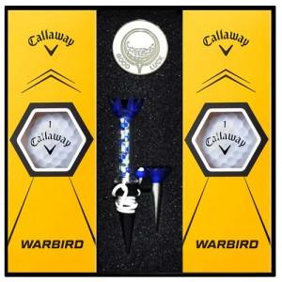

【상세/제작정보】

【인쇄/포장옵션】 | 볼컬러인쇄 / 포장지포장

【공급단가】 | 수량 | 50~ | 100~ | 500~ | 1,000~ | 2,000~
*VAT별도 | 단가 | 17,870원 | 17,580원 | 17,160원 | 16,730원 | 16,440원

【상품 URL】 | https://www.synergygift.co.kr:443/src/goods_detail.php?gdno=40056

